Oppskrift
«Wet» eller sprø burrito«Wet» eller sprø burrito
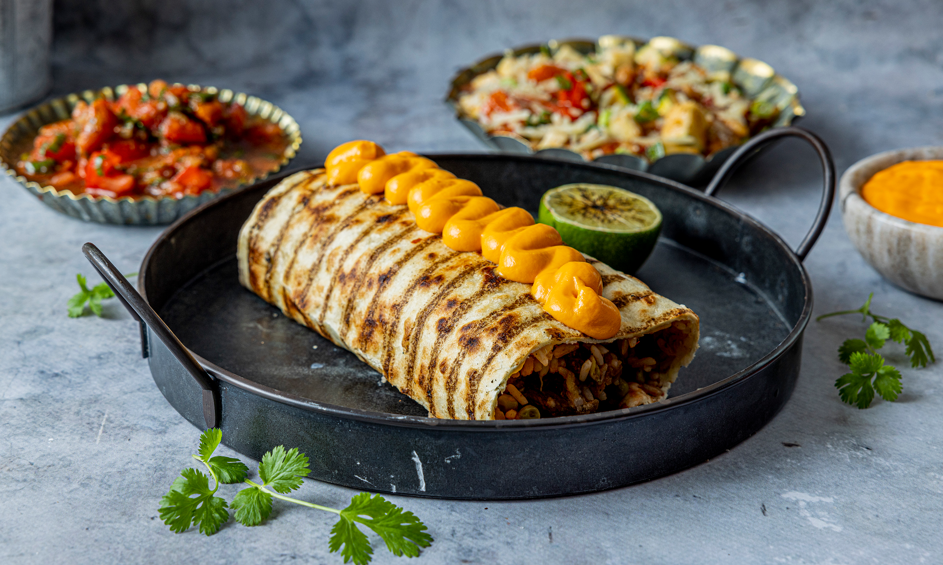

Tilberedning Legg en 30 cm tortilla på grillen eller benken, fyll med meksikansk ris, black bean chili, ekstra pulled pork (eller Homestyle Green Hero burger i biter), Salsa homestyle og Guacamole homestyle. Rull sammen uten å brette sidene. La den ligge på grillen til den blir sprø og crispy, eller bak i ovn i noen minutter. Server med cheddar på toppen. For en ekstra opplevelse kan du servere den «WET»; hell Enchilada sauce over mens gjesten ser på. Om du lager mange burritoer, legg dem i GG 1/1 og server med saus og Cheddarost over, og masse ekstra Jalapenos på siden. Her finner du oppskrift på: Enchilada saus Meksikansk risTilberedning Legg en 30 cm tortilla på grillen eller benken, fyll med meksikansk ris, black bean chili, ekstra pulled pork (eller Homestyle Green Hero burger i biter), Salsa homestyle og Guacamole homestyle. Rull sammen uten å brette sidene. La den ligge på grillen til den blir sprø og crispy, eller bak i ovn i noen minutter. Server med cheddar på toppen. For en ekstra opplevelse kan du servere den «WET»; hell Enchilada sauce over mens gjesten ser på. Om du lager mange burritoer, legg dem i GG 1/1 og server med saus og Cheddarost over, og masse ekstra Jalapenos på siden. Her finner du oppskrift på: Enchilada saus Meksikansk ris
Number of servingsNumber of servings | 10
EPDEPD | ProductProduct | Per servingPer serving |  | TotalTotal |  | QtyPerPackQtyPerPack | PackSizePackSize | PackUnitPackUnit | PackagingPackaging | ItemsItems
51977935197793 | Tortilla Wrap Grillmerket Frys *(Gluten,Hvete gluten)Tortilla Wrap Grillmerket Frys *(Gluten,Hvete gluten) | 10 | stkstk | 0 | stkstk | 8 | 1.65 | kgkg | 8x1.65kg8x1.65kg | 0
15645091564509 | Salsa Chunky Hot Salsa Chunky Hot | 700 | gg | 0 | gg | 6 | 2 | ll | 6x2l6x2l | 0
 | Casa California Guacamole Western Casa California Guacamole Western | 300 | gg | 0 | gg |  |  |  |  | 0
60461976046197 | Cheddar cheese pose *(Melk)Cheddar cheese pose *(Melk) | 200 | gg | 0 | gg | 6 | 3 | kgkg | 6x3kg6x3kg | 0
 | La Preferida Jalapeno skivet La Preferida Jalapeno skivet | 200 | gg | 0 | gg |  |  |  |  | 0
 | Pulled pork eller Kylling Pulled pork eller Kylling | 300 | gg | 0 | gg |  |  |  |  | 0
 | Meksikansk ris (se oppskrift) Meksikansk ris (se oppskrift) | 1.5 | kgkg | 0 | kgkg |  |  |  |  | 0
 | Enchilada saus (se oppskrift) Enchilada saus (se oppskrift) | 500 | gg | 0 | gg |  |  |  |  | 0

 | * Allergens* Allergens

